Sheet1
单号：LT-26059
款号：205817（麻灰）
尺码 | XS | S | M | L | XL | XXL | XXXL | 总计 | 单价 | 总价 | 备注
吊牌 数量（个） | 30 | 290 | 360 | 435 | 380 | 180 | 50 | 1725
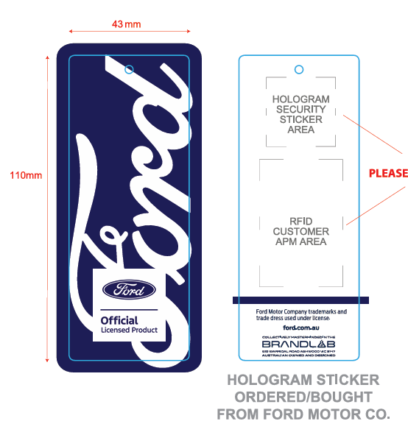

单号：LT-26060 |  |  |  |  |  |  |  |  |  |  | 小曾
款号：205818（藏青） |  |  |  |  |  |  |  |  |  |  | 15879060349
尺码 | XS | S | M | L | XL | XXL | XXXL | 总计 | 单价 | 总价 | 备注
吊牌 数量（个） | 40 | 260 | 320 | 410 | 330 | 140 | 50 | 1550

